Sheet2
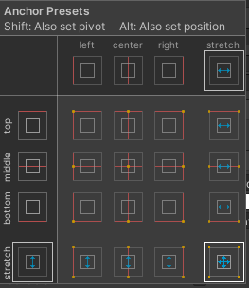
配置目的 | おすすめのプリセット | 理由
画面の中央に固定サイズで表示したい（ボタンやポップアップなど） | ❇️ 中央 / 中央（middle center） | 解像度に関係なく中央に固定され、崩れにくい
画面いっぱいに引き伸ばしたい（背景や画像など） | ✅ ストレッチ / ストレッチ（画像右下の選択） | 画面サイズに応じて自動で伸びる（Left/Right/Top/Bottomでマージンも取れる）
上部に固定したい（ナビバー、タイトルなど） | ⬆️ ストレッチ横 / 上 | 横方向にはストレッチ、高さは固定で、上部に固定される
左上など特定の隅に固定サイズで置きたい | 📌 左 / 上 などのコーナー系 | 小さなボタン・アイコンなどの固定表示に便利
下部にボタンを並べたい（複数個） | 🔻 ストレッチ横 / 下 | スクリーンサイズに応じて横幅が自動調整され、見た目も崩れにくい

🔧 補足：Canvas Scalerとの関係
Canvas Scaler を Scale With Screen Size にしている場合は、
この「Stretch / Stretch」指定 + マージン調整（Top/Bottom/Left/Right）
が最もレスポンシブ対応しやすいです。

もし迷ったら以下の考えでOK：
目的 | Anchor Preset
固定表示したい → ポップアップ、ボタン、中央配置 | 中央／中央
画面いっぱいにしたい → 背景、リストパネル | ストレッチ／ストレッチ
上や下に並べたい → ヘッダー、フッター | 横ストレッチ＋上／下

